关系图
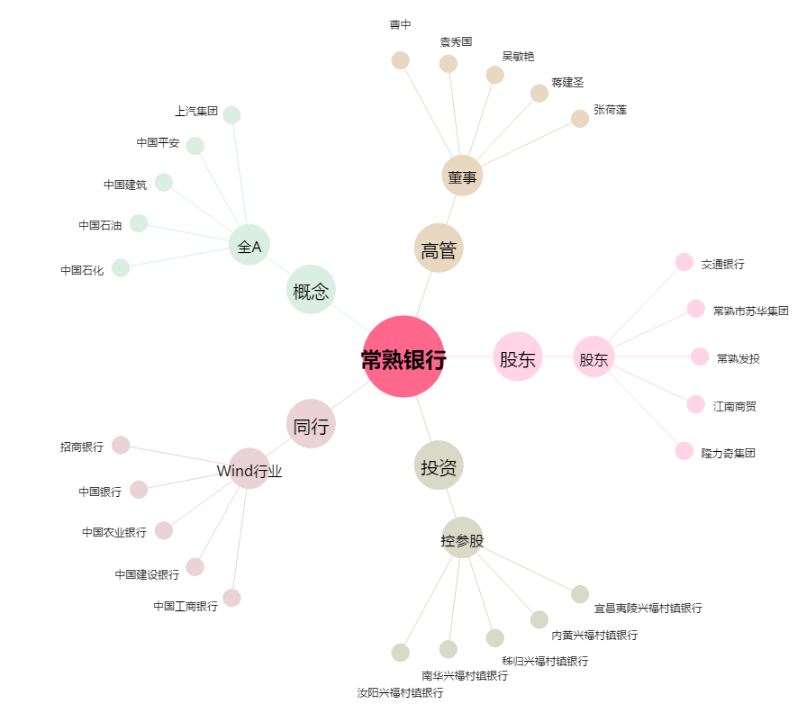
常熟银行[601128.SH] - 关系概览图

